Sheet1
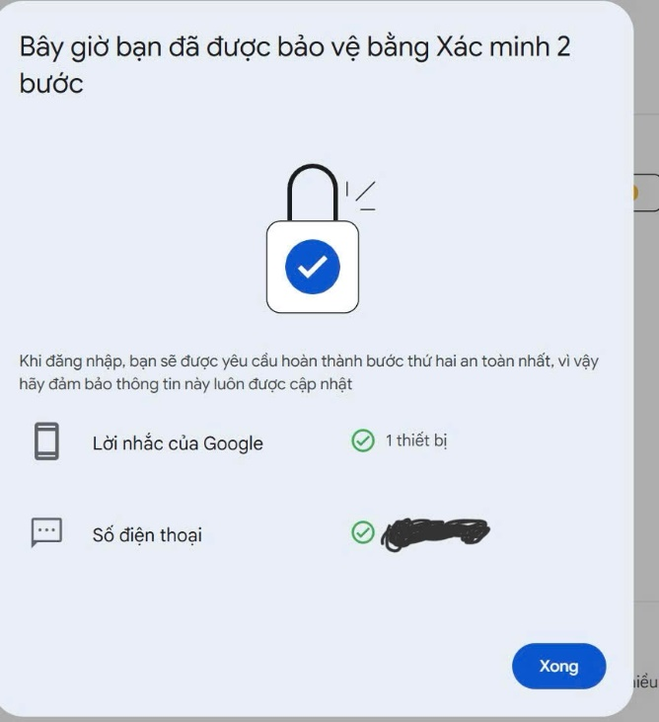
Checklist “Quy tắc bảo mật tài khoản”
STT | Công việc | Hoàn thành | Bật 2FA cho email/ mạng xã hội cá nhân
1 | Mật khẩu
1.1 | Sử dụng mật khẩu mạnh (12 ký tự trở lên, kết hợp chữ hoa, chữ thường, số và ký tự đặc biệt).
1.2 | Không sử dụng lại mật khẩu cho nhiều tài khoản.
1.3 | Thay đổi mật khẩu định kỳ (3-6 tháng/lần).
2 | Xác thực hai yếu tố (2FA)
2.1 | Bật xác thực hai yếu tố cho tài khoản quan trọng.
2.2 | Sử dụng ứng dụng 2FA (Google Authenticator, Authy) thay vì SMS.
3 | Quản lý quyền truy cập tài khoản
3.1 | Kiểm tra các thiết bị và ứng dụng liên kết với tài khoản.
3.2 | Hủy quyền truy cập đối với thiết bị lạ.
4 | Phát hiện và phòng chống phishing
4.1 | Không nhấp vào liên kết trong email lạ.
4.2 | Xác minh email từ các tổ chức uy tín.
4.3 | Không cung cấp thông tin nhạy cảm qua email.
5 | Bảo mật mạng Wi-Fi
5.1 | Đảm bảo mật khẩu Wi-Fi mạnh (12 ký tự, kết hợp ký tự đặc biệt).
5.2 | Không sử dụng Wi-Fi công cộng cho các giao dịch tài chính.
5.3 | Sử dụng VPN khi cần thiết.
6 | Cập nhật phần mềm và hệ điều hành
6.1 | Kích hoạt cập nhật tự động cho hệ điều hành và phần mềm.
6.2 | Kiểm tra và cài đặt các bản cập nhật bảo mật thường xuyên.
7 | Quản lý thông tin cá nhân trên mạng xã hội
7.1 | Kiểm tra và điều chỉnh các cài đặt quyền riêng tư của tài khoản mạng xã hội.
7.2 | Hạn chế chia sẻ thông tin cá nhân nhạy cảm.
8 | Sao lưu dữ liệu
8.1 | Thực hiện sao lưu định kỳ dữ liệu quan trọng.
8.2 | Lưu trữ dữ liệu trên dịch vụ đám mây hoặc ổ cứng ngoài.

